合作相关
百科合作相关
百科案例 | 老乡鸡 | https://baike.baidu.com/item/老乡鸡?sefr=enterbtn
 | 小仙炖 | https://baike.baidu.com/item/小仙炖/17169230?fr=aladdin
 | 桃花姬 | https://baike.baidu.com/item/桃花姬阿胶糕/1256830?fromtitle=桃花姬%20&fromid=371502&fr=aladdin
 | 百草味 | https://baike.baidu.com/item/百草味/3760760
 | 江小白 | https://baike.baidu.com/item/江小白/7932863?fr=aladdin
百科规则 | 百科框架 | https://baike.baidu.com/item/百度百科：品牌类词条编辑规则#2_3
 | 参考资料 | https://baike.baidu.com/item/百度百科：参考资料/8640426
 | 什么是百科内容不相关/弱相关/冗余 | https://baike.baidu.com/item/%E7%99%BE%E5%BA%A6%E7%99%BE%E7%A7%91%EF%BC%9A%E4%B8%8D%E7%9B%B8%E5%85%B3%2F%E5%BC%B1%E7%9B%B8%E5%85%B3%2F%E5%86%97%E4%BD%99
百科合作 | 1.甲方先谈百科目录框架，先敲定。
 | 2.乙方报价 完善周期 所含服务
 | 3.签订合同 付款
 | 4.撰写文案，确认，发布，修改，维护
 | 注意：付款后会做详细的文案撰写工作，并且与甲方沟通确认修改。最终落实上传百科版本。
why me？（图片选中，右上角有放大境可以打开） | 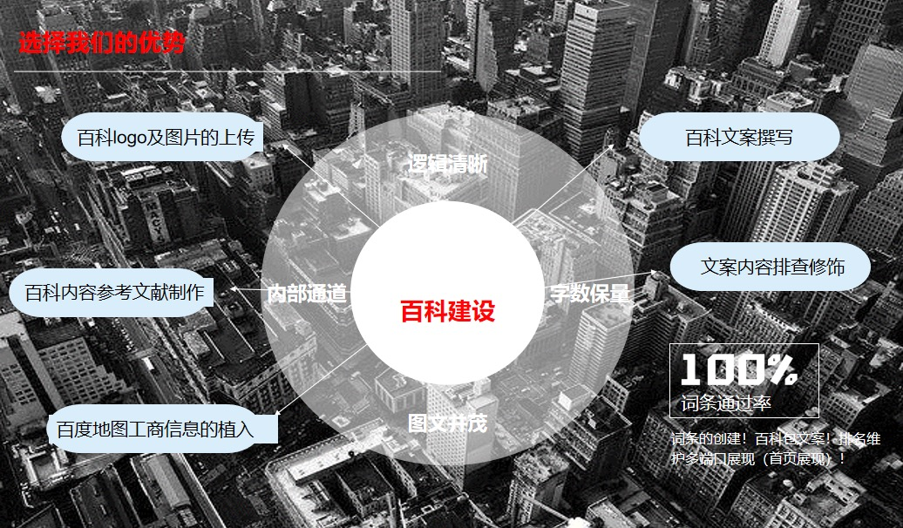

业务范围
